Прорахунок ОПК
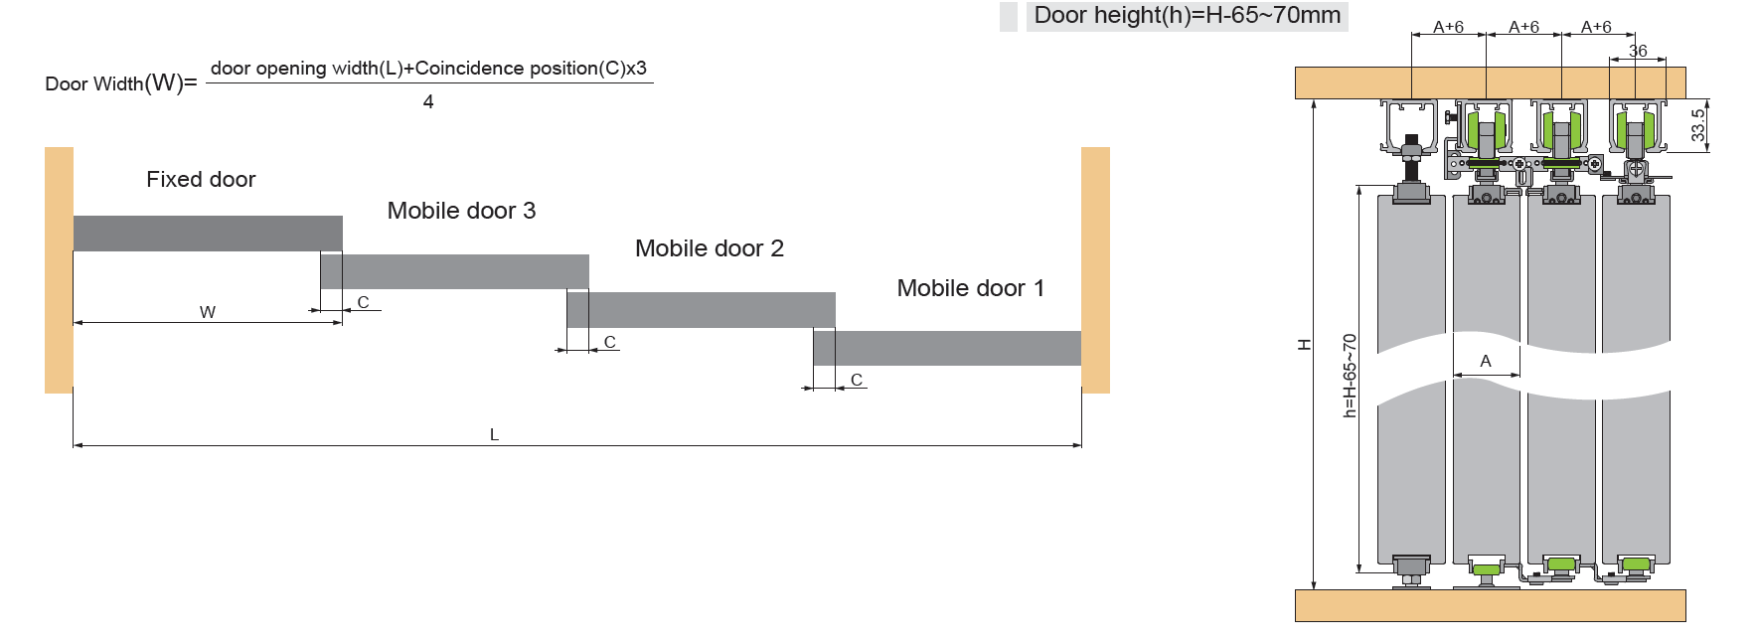
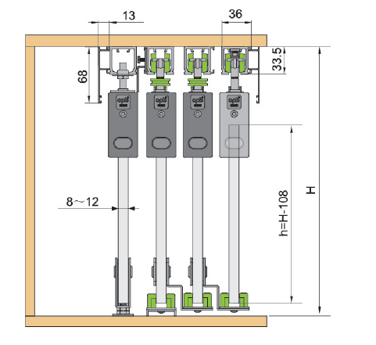
Вихідні Дані (Треба заповнити)
Висота пройома | 2000
Ширина пройома | 2000
Кількість дверей | 2 | встановіть кількість
Вид двері | АлюминПрофіль
Розрахункові дані
Висота двері | 1942 | двері не повині перевищувати 60 кг
Ширина двері | 1016

найменування | довжина | кількість | арт. с доводом | арт. без доводом
комплект фурнітури | - | 2 | 110398 | -
направляюща | 2000 | 2 | 110407

